关系图
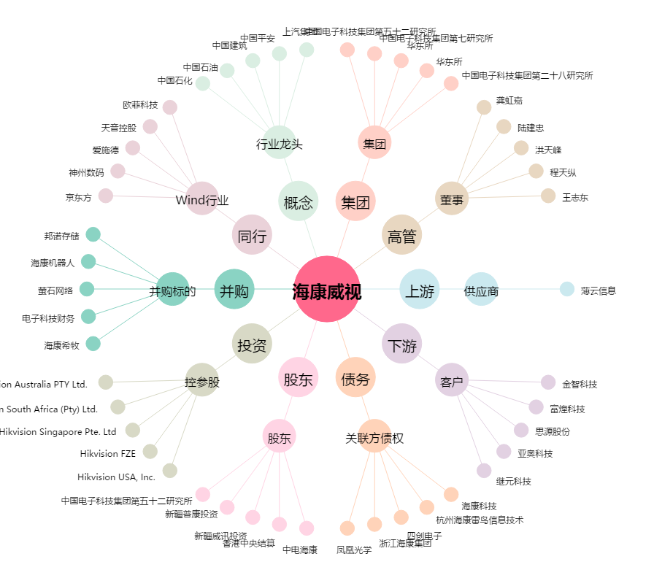
海康威视[002415.SZ] - 关系概览图

